Hoja1
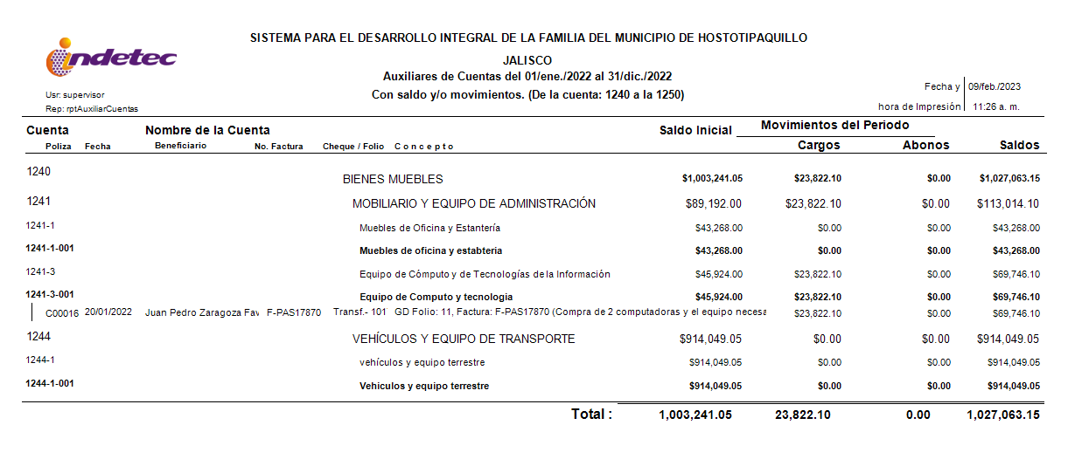
SISTEMA DIF HOSTOTIPAQUILLO, JALISCO
Inventario de bienes muebles
Efectuado a Diciembre 2022
DIRECCIÓN
Número de Inventario | Descripción | Cantidad ** | Costo Unitario | Unidad de Medida | Monto
13-PSIA-005 | Buró de madera, color café con una puerta y un cajón | 1 | $3,500.00 | Pieza | $3,500.00
PSIA-001 | Escritorio en L skyline color cerezo | 1 | $3,412.07 | Pieza | $3,412.07
PSIA-002 | Silla ejecutiva color negro | 2 | $2,121.45 | Pieza | $4,242.90
PSIA-003 | Lapto HP modelo 15-db0011la color gris y cargador negro, con impresora HP DeskJet ink Advantage 3775 incluida | 1 | $9,999.48 | Pieza | $9,999.48
PSIA-004 | Mouse inalámbrico marca logitech, color rosa/blanco/verde | 2 | $299.00 | Pieza | $598.00
PSIA-005 | Ventilador Lasko gris/negro con control remoto | 1 | $1,800.00 | Pieza | $1,800.00
PSIA-006 | Archivero gris dos puertas | 1 | $4,000.00 | Pieza | $4,000.00
PSIA-007 | silla negra de oficina | 6 | $300.00 | Pieza | $1,800.00
PSIA-008 | Dispensador de agua fría y caliente Royal Aqua Sky color rojo/gris | 1 | $2,500.00 | Pieza | $2,500.00
PSIA-009 | Mesa base color negro | 1 | $780.00 | Pieza | $780.00
PSIA-010 | Mesa blanca personal lifetime color blanco | 1 | $528.00 | Pieza | $528.00
PSIA-011 | Bandeja porta papeles de escritorio color negro | 1 | $600.00 | Pieza | $600.00
14-005-DIRG | 1 MULTIFUNCIONAL EPSON 380, COLOR NEGRO. | 1 | $4,500.00 | Pieza | $4,500.00
DG-03-2021 | 1 TELEFONO INALAMBRICO, COLOR NEGRO. | 1 | $300.00 | Pieza | $300.00
DG-07-2021 | 1 LAPTOP HP, COLOR DORADO. | 1 | $10,000.00 | Pieza | $10,000.00
DG-11-2021 | 1 COPIADORA TOSHIBA E-STUDIO 232 | 1 | $2,000.00 | Pieza | $2,000.00
DG-02-2021 | 1 ESCRITORIO COLOR GRIS, CON SUPERFICIE DE VIDRIO. | 1 | $3,500.00 | Pieza | $3,500.00
DG-12-2022 | Computadora All in One HP 22-DD0520LA Color blanca | 1 | $11,911.05 | Pieza | $11,911.05
DG-13-2022 | Computadora All in One Lenovo IdeaCentre A340-24IGM Color negro | 1 | $11,911.05 | Pieza | $11,911.05
Total bienes muebles Dirección |  |  |  |  | $77,882.55

DESARROLLO COMUNITARIO
SG-001-2021 | MONITOR AOC COLOR NEGRO | 1 | $1,530.00 | Pieza | $1,530.00
SG/002/2021 | TECLADO GUIA COLOR NEGRO | 1 | $200.00 | Pieza | $200.00
SG/003/2021 | CPU GUIA COLOR NEGRO | 1 | $8,000.00 | Pieza | $8,000.00
SG/004/2021 | MULTIFUNCIONAL LEXMARK | 1 | $14,000.00 | Pieza | $14,000.00
13-PSIA-001 | 1 ESCRITORIO DE MADERA, FORMICA, COLOR ROBLE CLARO CON ESTRUCTURA NEGRA 2.00 LARGO X .80 ALTURA | 1 | $8,500.00 | Pieza | $8,500.00
SG/005/2021 | ARCHIVERO COLOR GRIS CON 5 DIVISIONES | 1 | $2,910.55 | Pieza | $2,910.55
Total Desaarrollo comunitario |  |  |  |  | $35,140.55

VEHICULOS
061HB | PEUGEOT (5 Puertas 4 Cilindros) Tipo Minivan | 1 | $290,000.00 | Pieza | $290,000.00
JHZ3359 | TOYOTA Avanza Premium L4 | 1 | $292,690.00 | Pieza | $292,690.00
Z5167FMM5L104160 | MOTO ITALIKA | 1 | $31,350.05 | Pieza | $31,350.05
JR-91-321 | NISSAN NP 300 Doble Cab 2.4L 4x4 | 1 | $300,000.00 | Pieza | $300,000.00
TOTAL VEHICULOS |  |  |  |  | $914,040.05

TOTAL BIENES MUEBLES |  |  |  |  | $1,027,063.15
** Esta columna se utilizará en el auxiliar de la subcuenta correspondiente

